注意事項
注意事項（この紙面は提出不要）

◎特定建築物の定期調査報告書の作成・提出にあたって
ⅰ． | 提出書類は①定期調査報告書、②定期調査報告概要書、③受理証の各１部です。
 | （提出された①定期調査報告書と②定期調査報告概要書は返却しませんので、控えが必要な方は事前にコピーして保管してください。③受理証は受理印を押し、その場でお返しします。）
ⅱ． | ①定期調査報告書には、別記（調査結果表）、別添１様式（配置図、各階平面図）を必ず添付してください。また調査の結果、「要是正」とされた調査項目（既存不適格の場合を除く。）については、要是正とされた部分を撮影した写真を別添２様式（関係写真）に従い添付してください。
 | ※配置図については、方位・敷地境界線・敷地内における建築物の位置及び離れがわかるものを添付して下さい。また、各階平面図については、廊下・階段・各室及び出入口の位置関係がわかるものとし、寸法についてはおおむね室の大きさや階段・廊下の幅等がわかるものを添付して下さい。
ⅲ． | ①定期調査報告書と②定期調査報告概要書は別々にホチキス止め（左上１箇所）をお願いします。
ⅳ． | エクセルデータは各様式ごとにワークシートが分かれています。（下図参照）
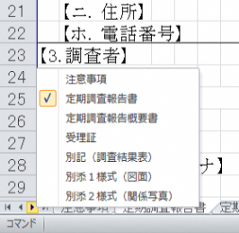
拡大
各様式ごとにワークシートが分かれています。該当するワークシートを選択し、作成してください。
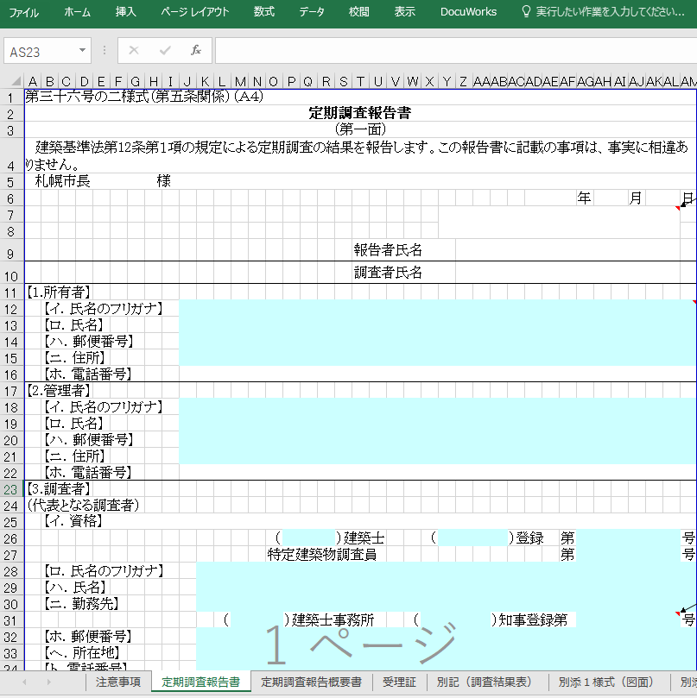
右クリック
左図のように赤線で囲まれた三角矢印部分を右クリックするとワークシートの一覧が表示され、各様式ごとに選択できます。

受理証
令和７年度 |  |  |  |  | 定期調査報告書受理証（特定建築物）

管理者（所有者）様

 | 下記建築物につきまして、建築基準法第12条に基づく定期報告書を受理いたしました。

「定期調査報告書」シートに入力した内容が自動で入力されるため、原則として直接入力は不要です。
※過年度分として提出する場合は本来の対象年度を入力してください。
 | 定期報告の対象建築物
 |  | 建物基本番号 |  | 0 |  |  |  |  | 区分 | 0 | 項
 |  | 建築物名称 |  | 0
 |  | 建築物所在地 |  | 0

 | 定期報告の調査結果

 |  |  | 要是正の指摘あり |  |  | （ | 既存不適格 ）

オンラインによる提出の場合は、申請フォームに入力した内容が受理証に反映されます。
 |  |  | 指摘なし

 |  | 受理日付印

 | 備考

 | ※受理日付印のないものは無効です。

 |  |  |  |  |  |  |  | 札幌市中央区北1条西2丁目
 |  |  |  |  |  |  |  | 札幌市都市局建築指導部建築安全推進課
 |  |  |  |  |  |  |  | ℡011－211－2867

定期調査報告概要書
第三十六号の三様式（第五条、第六条の三、第十一条の三関係）（Ａ４） |  |  |  |  |  |  |  |  |  |  |  |  |  |  |  |  |  |  |  |  |  |  |  |  |  |  |  |  |  |  |  |  |  | 2025-1様式
定期調査報告概要書
（第一面）
調査等の概要
「定期調査報告書」シートに入力した内容が自動で入力されるため、原則として直接入力は不要です。
※該当する場合は第一面【7.建築物等に係る不具合等の状況】
の着色セルのみ入力してください。
※概要書のシート名は変更しないでください
【1.所有者】
 | 【イ．氏名のフリガナ】 |  |  |  | 0
 | 【ロ．氏名】 |  |  |  | 0
 | 【ハ．郵便番号】 |  |  |  | 0
 | 【ニ．住所】 |  |  |  | 0
【2.管理者】
 | 【イ．氏名のフリガナ】 |  |  |  | 0
 | 【ロ．氏名】 |  |  |  | 0
 | 【ハ．郵便番号】 |  |  |  | 0
 | 【ニ．住所】 |  |  |  | 0
【3.調査者】
（代表となる調査者）
 | 【イ．資格】
 |  |  |  |  |  |  |  |  |  | （ | 0 |  |  | ）建築士 |  |  |  |  | ( | 0 |  |  |  | ）登録 |  |  | 第 | 0 |  |  |  |  |  | 号
 |  |  |  |  |  |  |  |  |  | 特定建築物調査員 |  |  |  |  |  |  |  |  |  |  |  |  |  |  |  |  | 第 | 0 |  |  |  |  |  | 号
 | 【ロ．氏名のフリガナ】 |  |  |  |  | 0
 | 【ハ．氏名】 |  |  |  |  | 0
 | 【ニ．勤務先】 |  |  |  |  | 0
 |  |  |  |  |  |  | （ | 0 |  |  | ）建築士事務所 |  |  |  |  |  |  | ( | 0 |  |  |  | ）知事登録第 |  |  |  |  | 0 |  |  |  |  |  | 号
 | 【ホ．郵便番号】 |  |  |  |  | 0
 | 【ヘ．所在地】 |  |  |  |  | 0
 | 【ト．電話番号】 |  |  |  |  | 0
（その他の調査者）
 | 【イ．資格】
 |  |  |  |  |  |  |  |  |  | （ | 0 |  |  | ）建築士 |  |  |  |  | ( | 0 |  |  |  | ）登録 |  |  | 第 | 0 |  |  |  |  |  | 号
 |  |  |  |  |  |  |  |  |  | 特定建築物調査員 |  |  |  |  |  |  |  |  |  |  |  |  |  |  |  |  | 第 | 0 |  |  |  |  |  | 号
 | 【ロ．氏名のフリガナ】 |  |  |  |  | 0
 | 【ハ．氏名】 |  |  |  |  | 0
 | 【ニ．勤務先】 |  |  |  |  | 0
 |  |  |  |  |  |  | （ | 0 |  |  | ）建築士事務所 |  |  |  |  |  |  | ( | 0 |  |  |  | ）知事登録第 |  |  |  |  | 0 |  |  |  |  |  | 号
 | 【ホ．郵便番号】 |  |  |  |  | 0
 | 【ヘ．所在地】 |  |  |  |  | 0
 | 【ト．電話番号】 |  |  |  |  | 0
【4.報告対象建築物】
 | 【イ．所在地】 |  |  |  |  | 0
 | 【ロ．名称のフリガナ】 |  |  |  |  | 0
 | 【ハ．名称】 |  |  |  |  | 0
 | 【ニ．用途】 |  |  |  |  | 0

 |  | ※受付欄 |  |  | ※特記欄 |  |  |  |  |  |  |  |  |  |  |  |  |  |  |  |  |  |  |  | 建物基本番号 |  |  |  |  |  | 区分
 |  |  |  |  |  |  |  |  |  |  |  |  |  |  |  |  |  |  |  |  |  |  |  |  | 0 |  |  |  |  |  | 0

 |  |  |  |  |  |  |  |  |  |  |  |  |  |  |  |  |  |  |  |  |  |  |  |  |  |  |  |  |  |  |  |  | 項

 |  | ※印の欄は記入しないでください |  |  |  |  |  |  |  |  |  |  |  |  |  |  |  |  |  |  |  |  |  |  | 必ず記入してください

【5.調査による指摘の概要】
 | 【イ．指摘の内容】 |  |  |  |  |  |  | 要是正の指摘あり |  |  |  |  |  |  |  | （ |  | 既存不適格） |  |  |  |  |  |  | 指摘なし
 | 【ロ．指摘の概要】
 | 【ハ．改善予定の有無】 |  |  |  |  |  |  | 有（ |  | 令和 |  | 0 |  | 年 | 0 |  | 月 | に改善予定） |  |  |  |  |  |  |  |  |  |  | 無
 | 【ニ．その他特記事項】 |  |  |  |  |  | 0
【6.調査及び検査の状況】
 | 【イ．今回の調査】 |  |  |  |  |  |  |  |  |  |  |  | 0 | 令和 |  | 0 |  | 年 | 0 |  | 月 | 0 |  | 日実施

 | 【ロ．前回の調査】 |  |  |  |  |  |  |  |  | 実施 |  |  | （ | 0 |  | 0 |  | 年 | 0 |  | 月 | 0 |  | 日報告） |  |  |  |  |  | 未実施

 | 【ハ．建築設備の検査】 |  |  |  |  |  |  |  |  | 実施 |  |  | （ | 0 |  | 0 |  | 年 | 0 |  | 月 | 0 |  | 日報告） |  |  |  |  |  | 未実施

 | 【ニ．昇降機等の検査】 |  |  |  |  |  |  |  |  | 実施 |  |  | （ | 0 |  | 0 |  | 年 | 0 |  | 月 | 0 |  | 日報告） |  |  |  |  |  | 未実施

 | 【ホ. 防火設備の検査】 |  |  |  |  |  |  |  |  | 実施 |  |  | （ | 0 |  | 0 |  | 年 | 0 |  | 月 | 0 |  | 日報告） |  |  |  |  |  | 未実施

【7.建築物等に係る不具合等の状況】
 | 【イ．不具合等】 |  |  |  |  |  |  |  |  |  |  | 有 |  |  |  | 無

 | 【ロ．不具合等の記録】 |  |  |  |  |  |  |  |  |  |  | 有 |  |  |  | 無

 | 【ハ．不具合等の概要】

 | 【ニ．改善の状況】 |  |  |  |  |  | 実施済 |  |  |  |  | 改善予定 |  |  |  | （ | 0 |  | 0 |  | 年 | 0 |  | 月 | に改善予定）

 |  |  |  |  |  |  | 予定なし |  |  |  | （理由： |  |  |  |  |  |  |  |  |  |  |  |  |  |  |  |  |  |  |  |  |  |  | ）

（第二面）
建築物及びその敷地に関する事項
【1.敷地の位置】
 | 【イ．防火地域等】 |  |  |  |  |  |  | 防火地域 |  |  |  |  |  | 準防火地域

 |  |  |  |  |  |  |  | その他（ |  |  | 0 |  |  |  |  |  |  | ） |  |  |  |  |  |  |  |  |  | 指定なし
 | 【ロ．用途地域】 |  |  |  |  | 0
【2.建築物及びその敷地の概要】
 | 【イ．構造】 |  |  |  | 鉄筋コンクリート造 |  |  |  |  |  |  |  |  |  |  |  |  | 鉄骨鉄筋コンクリート造

 |  |  |  |  | 鉄骨造 |  |  |  |  |  |  |  |  |  |  |  |  | その他（ |  |  | 0 |  |  |  |  |  |  |  |  |  | ）
 | 【ロ．階数】 |  | 地上 |  | 0 |  |  |  | 階 |  |  | 地下 |  | 0 |  |  |  | 階
 | 【ハ．敷地面積】 |  |  | 0.00 |  |  |  |  |  |  | ㎡
 | 【ニ．建築面積】 |  |  | 0.00 |  |  |  |  |  |  | ㎡
 | 【ホ．延べ面積】 |  |  | 0.00 |  |  |  |  |  |  | ㎡
【3.階別用途別床面積】 |  |  |  |  |  |  |  |  |  |  |  |  |  |  | （ | 用途 |  |  |  |  |  |  |  | ） | （ | 床面積 |  |  |  |  |  |  | ）
 | 【イ．階別用途別】 |  |  |  |  |  |  | （ | 0 |  |  | 階） |  |  | （ | 0 |  |  |  |  |  |  |  | ） | （ | 0.00 |  |  |  |  |  | ㎡ | ）
 |  |  |  |  |  |  |  |  |  |  |  |  |  |  | （ | 0 |  |  |  |  |  |  |  | ） | （ | 0.00 |  |  |  |  |  | ㎡ | ）
 |  |  |  |  |  |  |  | （ | 0 |  |  | 階） |  |  | （ | 0 |  |  |  |  |  |  |  | ） | （ | 0.00 |  |  |  |  |  | ㎡ | ）
 |  |  |  |  |  |  |  |  |  |  |  |  |  |  | （ | 0 |  |  |  |  |  |  |  | ） | （ | 0.00 |  |  |  |  |  | ㎡ | ）
 |  |  |  |  |  |  |  | （ | 0 |  |  | 階） |  |  | （ | 0 |  |  |  |  |  |  |  | ） | （ | 0.00 |  |  |  |  |  | ㎡ | ）
 |  |  |  |  |  |  |  |  |  |  |  |  |  |  | （ | 0 |  |  |  |  |  |  |  | ） | （ | 0.00 |  |  |  |  |  | ㎡ | ）
 |  |  |  |  |  |  |  | （ | 0 |  |  | 階） |  |  | （ | 0 |  |  |  |  |  |  |  | ） | （ | 0.00 |  |  |  |  |  | ㎡ | ）
 |  |  |  |  |  |  |  |  |  |  |  |  |  |  | （ | 0 |  |  |  |  |  |  |  | ） | （ | 0.00 |  |  |  |  |  | ㎡ | ）
 |  |  |  |  |  |  |  | （ | 0 |  |  | 階） |  |  | （ | 0 |  |  |  |  |  |  |  | ） | （ | 0.00 |  |  |  |  |  | ㎡ | ）
 |  |  |  |  |  |  |  |  |  |  |  |  |  |  | （ | 0 |  |  |  |  |  |  |  | ） | （ | 0.00 |  |  |  |  |  | ㎡ | ）
 |  |  |  |  |  |  |  | （ | 0 |  |  | 階） |  |  | （ | 0 |  |  |  |  |  |  |  | ） | （ | 0.00 |  |  |  |  |  | ㎡ | ）
 |  |  |  |  |  |  |  |  |  |  |  |  |  |  | （ | 0 |  |  |  |  |  |  |  | ） | （ | 0.00 |  |  |  |  |  | ㎡ | ）
 |  |  |  |  |  |  |  | （ | 0 |  |  | 階） |  |  | （ | 0 |  |  |  |  |  |  |  | ） | （ | 0.00 |  |  |  |  |  | ㎡ | ）
 |  |  |  |  |  |  |  |  |  |  |  |  |  |  | （ | 0 |  |  |  |  |  |  |  | ） | （ | 0.00 |  |  |  |  |  | ㎡ | ）
 |  |  |  |  |  |  |  | （ | 0 |  |  | 階） |  |  | （ | 0 |  |  |  |  |  |  |  | ） | （ | 0.00 |  |  |  |  |  | ㎡ | ）
 |  |  |  |  |  |  |  |  |  |  |  |  |  |  | （ | 0 |  |  |  |  |  |  |  | ） | （ | 0.00 |  |  |  |  |  | ㎡ | ）
 |  |  |  |  |  |  |  | （ | 0 |  |  | 階） |  |  | （ | 0 |  |  |  |  |  |  |  | ） | （ | 0.00 |  |  |  |  |  | ㎡ | ）
 |  |  |  |  |  |  |  |  |  |  |  |  |  |  | （ | 0 |  |  |  |  |  |  |  | ） | （ | 0.00 |  |  |  |  |  | ㎡ | ）
 | 【ロ．用途別】 |  |  |  |  |  |  |  |  |  |  |  |  |  | （ | 0 |  |  |  |  |  |  |  | ） | （ | 0.00 |  |  |  |  |  | ㎡ | ）
 |  |  |  |  |  |  |  |  |  |  |  |  |  |  | （ | 0 |  |  |  |  |  |  |  | ） | （ | 0.00 |  |  |  |  |  | ㎡ | ）
 |  |  |  |  |  |  |  |  |  |  |  |  |  |  | （ | 0 |  |  |  |  |  |  |  | ） | （ | 0.00 |  |  |  |  |  | ㎡ | ）
 |  |  |  |  |  |  |  |  |  |  |  |  |  |  | （ | 0 |  |  |  |  |  |  |  | ） | （ | 0.00 |  |  |  |  |  | ㎡ | ）

【4.性能検証法等の適用】 |  |  |  |  |  |  |  |  | 耐火性能検証法 |  |  |  |  |  |  |  |  |  |  |  |  | 0 | 防火区画検証法

 |  |  |  |  |  |  |  |  | 区画避難安全検証法（ |  |  |  |  |  |  |  |  | 0 |  | 階） |  |  | 階避難安全検証法（ |  |  |  |  |  |  |  | 0 |  | 階）

 |  |  |  |  |  |  |  |  | 全館避難安全検証法

 |  |  |  |  |  |  |  |  | その他（ |  |  |  | 0 |  |  |  |  |  |  |  |  |  |  |  |  |  |  | ）

【5.増築、改築、用途変更等の経過】
 |  |  |  |  |  |  | 年 | 0 |  | 月 | 0 |  | 日 概要（ |  |  |  | 0 |  |  |  |  |  |  |  |  |  |  |  |  |  |  |  | ）
 |  |  |  |  |  |  | 年 | 0 |  | 月 | 0 |  | 日 概要（ |  |  |  | 0 |  |  |  |  |  |  |  |  |  |  |  |  |  |  |  | ）
 |  |  |  |  |  |  | 年 | 0 |  | 月 | 0 |  | 日 概要（ |  |  |  | 0 |  |  |  |  |  |  |  |  |  |  |  |  |  |  |  | ）
 |  |  |  |  |  |  | 年 | 0 |  | 月 | 0 |  | 日 概要（ |  |  |  | 0 |  |  |  |  |  |  |  |  |  |  |  |  |  |  |  | ）
【6.関連図書の整備状況】
 | 【イ．確認に要した図書】 |  |  |  |  |  |  |  | 0 | 有 | ( | 0 | 各階平面図あり） |  |  |  |  |  |  |  | 0 | 無

 | 【ロ．確認済証】 |  |  |  |  |  |  |  | 0 | 有 |  | 0 | 無
 |  |  | 交付番号 |  |  |  |  |  |  |  |  |  |  |  |  |  |  | 年 | 0 |  | 月 | 0 |  | 日 |  | 第 | 0 |  |  |  |  |  | 号
 |  |  | 交付者 |  |  |  |  |  | 0 | 建築主事 |  |  |  |  | 0 | 指定確認検査機関（ |  |  |  |  |  |  |  | 0 |  |  |  |  |  |  |  | ）

 | 【ハ．完了検査に要した図書】 |  |  |  |  |  |  |  | 0 | 有 |  | 0 | 無

 | 【ニ．検査済証】 |  |  |  |  |  |  |  | 0 | 有 |  | 0 | 無
 |  |  | 交付番号 |  |  |  |  |  |  |  |  |  |  |  |  |  |  | 年 | 0 |  | 月 | 0 |  | 日 |  | 第 | 0 |  |  |  |  |  | 号
 |  |  | 交付者 |  |  |  |  |  | 0 | 建築主事 |  |  |  |  | 0 | 指定確認検査機関（ |  |  |  |  |  |  |  | 0 |  |  |  |  |  |  |  | ）

 | 【ホ．維持保全に関する準則又は計画】 |  |  |  |  |  |  |  |  |  |  |  |  |  | 有 |  |  | 無

 | 【ヘ．前回の調査に関する書類の写し】 |  |  |  |  |  |  |  |  |  |  |  |  |  | 有 |  |  | 無 |  |  | 対象外

【7.備考】
 | 0

（注意）
 | この様式には、第三十六号の二様式に記入した内容と同一の内容を記入してください。なお、第一面の５欄の「ロ」及び「ニ」は同様式第三面の２欄から４欄において指摘があつた項目について、第一面の７欄の「ハ」は同様式第四面に記入されたものについて、すべて記入してください。

定期調査報告書
第三十六号の二様式（第五条関係）（Ａ４） |  |  |  |  |  |  |  |  |  |  |  |  |  |  |  |  |  |  |  |  |  |  |  |  |  |  |  |  |  | 2025-1様式 | 判定： | - | 別紙： | なし | → | レ
定期調査報告書 |  |  |  |  |  |  |  |  |  |  |  |  |  |  |  |  |  |  |  |  |  |  |  |  |  |  |  |  |  |  | チェック欄 |  |  | 2025-1様式 |  |  | 一級
（第一面） |  |  |  |  |  |  |  |  |  |  |  |  |  |  |  |  |  |  |  |  |  |  |  |  |  |  |  |  |  |  | ・不適切な項目があります。 ↓以下のNG項目をご確認ください。 |  |  |  | NG数 |  | 二級
建築基準法第12条第１項の規定による定期調査の結果を報告します。この報告書に記載の事項は、事実に相違ありません。 |  |  |  |  |  |  |  |  |  |  |  |  |  |  |  |  |  |  |  |  |  |  |  |  |  |  |  |  |  |  |  |  |  |  | 42
札幌市長 様 |  |  |  |  |  |  |  |  |  |  |  |  |  |  |  |  |  |  |  |  |  |  |  |  |  |  |  |  |  |  |  |  |  |  |  |  | 日本ERI株式会社
 |  |  |  |  |  |  |  |  |  |  |  |  |  |  |  |  |  |  |  | 令和 |  |  |  | 年 |  |  | 月 |  |  | 日 |  |  |  |  |  |  | 株式会社東日本住宅評価センター
 |  |  |  |  |  |  |  |  |  |  |  |  |  |  |  |  |  |  |  |  |  |  |  |  |  |  |  |  |  |  |  |  |  |  |  |  | 一般財団法人北海道建築指導センター
 |  |  |  |  |  |  |  |  |  |  |  |  |  |  |  |  |  |  |  |  |  |  |  |  |  |  |  |  |  |  |  |  |  |  |  |  | ビューローベリタスジャパン株式会社
 |  |  |  |  |  |  |  |  |  |  |  |  | 報告者氏名 |  |  |  |  |  |  |  |  |  |  |  |  |  |  |  |  |  | NG | 報告者の氏名を入力してください。 |  |  |  |  | 株式会社サッコウケン（札幌工業検査）
 |  |  |  |  |  |  |  |  |  |  |  |  | 調査者氏名 |  |  |  | 0 |  |  |  |  |  |  |  |  |  |  |  |  |  |  |  |  |  |  |  | 日本建築検査協会株式会社
【1.所有者】 |  |  |  |  |  |  |  |  |  |  |  |  |  |  |  |  |  |  |  |  |  |  |  |  |  |  |  |  |  |  |  |  |  |  |  |  | 一般財団法人日本建築センター
 | 【イ．氏名のフリガナ】 |  |  |  |  |  |  |  |  |  |  |  |  |  |  |  |  |  |  |  |  |  |  |  |  |  |  |  |  |  |  |  |  |  |  |  | ハウスプラス確認検査株式会社
 | 【ロ．氏名】 |  |  |  |  |  |  |  |  |  |  |  |  |  |  |  |  |  |  |  |  |  |  |  |  |  |  |  |  |  | NG | 所有者の氏名を入力してください。 |  |  |  |  | 株式会社都市居住評価センター
 | 【ハ．郵便番号】 |  |  |  |  |  |  |  |  |  |  |  |  |  |  |  |  |  |  |  |  |  |  |  |  |  |  |  |  |  | NG | 所有者の郵便番号を入力してください。 |  |  |  |  | 株式会社住宅性能評価センター
 | 【ニ．住所】 |  |  |  |  |  |  |  |  |  |  |  |  |  |  |  |  |  |  |  |  |  |  |  |  |  |  |  |  |  | NG | 所有者の住所を入力してください。 |  |  |  |  | 株式会社国際確認検査センター
 | 【ホ．電話番号】 |  |  |  |  |  |  |  |  |  |  |  |  |  |  |  |  |  |  |  |  |  |  |  |  |  |  |  |  |  | NG | 所有者の電話番号を入力してください。 |  |  |  |  | 株式会社ジェイ・イー・サポート
【2.管理者】 |  |  |  |  |  |  |  |  |  |  |  |  |  |  |  |  |  |  |  |  |  |  |  |  |  |  |  |  |  |  |  |  |  |  |  |  | 日本建物評価機構株式会社
 | 【イ．氏名のフリガナ】 |  |  |  |  |  |  |  |  |  |  |  |  |  |  |  |  |  |  |  |  |  |  |  |  |  |  |  |  |  |  |  |  |  |  |  | 株式会社確認サービス
 | 【ロ．氏名】 |  |  |  |  |  |  |  |  |  |  |  |  |  |  |  |  |  |  |  |  |  |  |  |  |  |  |  |  |  | NG | 管理者の氏名を入力してください。 |  |  |  |  | 株式会社東京建築検査機構
 | 【ハ．郵便番号】 |  |  |  |  |  |  |  |  |  |  |  |  |  |  |  |  |  |  |  |  |  |  |  |  |  |  |  |  |  | NG | 管理者の郵便番号を入力してください。 |  |  |  |  | 株式会社J建築検査センター
 | 【ニ．住所】 |  |  |  |  |  |  |  |  |  |  |  |  |  |  |  |  |  |  |  |  |  |  |  |  |  |  |  |  |  | NG | 管理者の住所を入力してください。 |  |  |  |  | 日本確認センター株式会社
 | 【ホ．電話番号】 |  |  |  |  |  |  |  |  |  |  |  |  |  |  |  |  |  |  |  |  |  |  |  |  |  |  |  |  |  | NG | 管理者の電話番号を入力してください。 |  |  |  |  | 一般財団法人ベターリビング
【3.調査者】
（代表となる調査者）
 | 【イ．資格】 |  |  |  |  |  |  |  |  |  |  |  |  |  |  |  |  |  |  |  |  |  |  |  |  |  |  |  |  |  |  |  |  |  |  |  | 昭和
 |  |  |  |  |  |  |  | （ |  |  |  | ）建築士 |  |  |  | ( |  |  |  | ）登録 |  |  | 第 |  |  |  |  |  |  | 号 | NG | 調査者の資格を入力してください。 |  |  |  |  | 平成
 |  |  |  |  |  |  |  | 特定建築物調査員 |  |  |  |  |  |  |  |  |  |  |  |  |  |  | 第 |  |  |  |  |  |  | 号 |  |  |  |  |  |  | 令和
 | 【ロ．氏名のフリガナ】
 | 【ハ．氏名】 |  |  |  |  |  |  |  |  |  |  |  |  |  |  |  |  |  |  |  |  |  |  |  |  |  |  |  |  |  | NG | 調査者の氏名を入力してください。
 | 【ニ．勤務先】
 |  |  |  |  | （ |  |  |  | ）建築士事務所 |  |  |  |  |  | （ |  |  |  | ）知事登録第 |  |  |  |  |  |  |  |  |  |  | 号
 | 【ホ．郵便番号】
 | 【ヘ．所在地】 |  |  |  |  |  |  |  |  |  |  |  |  |  |  |  |  |  |  |  |  |  |  |  |  |  |  |  |  |  | NG | 調査者の所在地（住所）を入力してください。
 | 【ト．電話番号】 |  |  |  |  |  |  |  |  |  |  |  |  |  |  |  |  |  |  |  |  |  |  |  |  |  |  |  |  |  | NG | 調査者の電話番号を入力してください。
（その他の調査者）
 | 【イ．資格】
 |  |  |  |  |  |  |  | （ |  |  |  | ）建築士 |  |  |  | （ |  |  |  | ）登録 |  |  | 第 |  |  |  |  |  |  | 号
 |  |  |  |  |  |  |  | 特定建築物調査員 |  |  |  |  |  |  |  |  |  |  |  |  |  |  | 第 |  |  |  |  |  |  | 号
 | 【ロ．氏名のフリガナ】
 | 【ハ．氏名】
 | 【ニ．勤務先】
 |  |  |  |  | （ |  |  |  | ）建築士事務所 |  |  |  |  |  | （ |  |  |  | ）知事登録第 |  |  |  |  |  |  |  |  |  |  | 号
 | 【ホ．郵便番号】
 | 【ヘ．所在地】
 | 【ト．電話番号】
【4.報告対象建築物】
 | 【イ．所在地】 |  |  |  |  |  |  |  |  |  |  |  |  |  |  |  |  |  |  |  |  |  |  |  |  |  |  |  |  |  | NG | 報告対象建築物の所在地を入力してください。
 | 【ロ．名称のフリガナ】
 | 【ハ．名称】 |  |  |  |  |  |  |  |  |  |  |  |  |  |  |  |  |  |  |  |  |  |  |  |  |  |  |  |  |  | NG | 報告対象建築物の名称を入力してください。
 | 【ニ．用途】 |  |  |  |  |  |  |  |  |  |  |  |  |  |  |  |  |  |  |  |  |  |  |  |  |  |  |  |  |  | NG | 報告対象建築物の用途を入力してください。
【5.調査による指摘の概要】
 | 【イ．指摘の内容】 |  |  |  |  | 要是正の指摘あり |  |  |  |  |  |  |  | ( | 既存不適格） |  |  |  |  |  | 指摘なし
 | 【ロ．指摘の概要】
 | 【ハ．改善予定の有無】 |  |  |  |  | 有 |  | （ | 令和 |  |  |  | 年 |  | 月 | に改善予定） |  |  |  |  |  |  |  |  | 無 |  |  |  |  |  | OK
 | 【ニ．その他特記事項】 |  |  |  |  |  |  |  |  |  |  |  |  |  |  |  |  |  |  |  |  |  |  |  |  |  |  |  |  |  | OK

 |  | ※受付欄 |  | ※特記欄 |  |  |  |  |  |  |  |  |  |  |  |  |  |  |  |  | 建物基本番号 |  |  |  |  |  | 区分 |  |  |  | NG | 建物基本番号を入力してください。
 |  |  |  |  |  |  |  |  |  |  |  |  |  |  |  |  |  |  |  |  |  |  |  |  |  |  |  |  |  |  | NG | 区分を入力してください。

 |  |  |  |  |  |  |  |  |  |  |  |  |  |  |  |  |  |  |  |  |  |  |  |  |  |  |  |  | 項

 |  | ※印の欄は記入しないでください |  |  |  |  |  |  |  |  |  |  |  |  |  |  |  |  |  |  | 必ず記入してください
（第二面）
建築物及びその敷地に関する事項
【1.敷地の位置】
 | 【イ．防火地域等】 |  |  |  |  | 防火地域 |  |  |  |  |  | 準防火地域 |  |  |  |  |  |  |  |  |  |  |  |  |  |  |  |  |  |  | NG | 防火地域等を選択してください。

 |  |  |  |  |  | その他（ |  |  |  |  |  |  |  |  | ） |  |  |  |  |  |  |  |  | 指定なし
 | 【ロ．用途地域】 |  |  |  |  |  |  |  |  |  |  |  |  |  |  |  |  |  |  |  |  |  |  |  |  |  |  |  |  |  | NG | 用途地域を入力してください。
【2.建築物及びその敷地の概要】
 | 【イ．構造】 |  |  | 鉄筋コンクリート造 |  |  |  |  |  |  |  |  |  |  | 鉄骨鉄筋コンクリート造 |  |  |  |  |  |  |  |  |  |  |  |  |  |  |  | NG | 構造を入力してください。

 |  |  |  | 鉄骨造 |  |  |  |  |  |  |  |  |  |  | その他（ |  |  |  |  |  |  |  |  |  |  |  | ）
 | 【ロ．階数】 |  | 地上 |  |  |  | 階 |  |  | 地下 |  |  |  |  | 階 |  |  |  |  |  |  |  |  |  |  |  |  |  |  |  | NG | 階数を入力してください。
 | 【ハ．敷地面積】 |  |  |  |  |  |  |  | ㎡ |  |  |  |  |  |  |  |  |  |  |  |  |  |  |  |  |  |  |  |  |  | NG | 敷地面積を入力してください。
 | 【ニ．建築面積】 |  |  |  |  |  |  |  | ㎡ |  |  |  |  |  |  |  |  |  |  |  |  |  |  |  |  |  |  |  |  |  | NG | 建築面積を入力してください。
 | 【ホ．延べ面積】 |  |  |  |  |  |  |  | ㎡ |  |  |  |  |  |  |  |  |  |  |  |  |  |  |  |  |  |  |  |  |  | NG | 延べ面積を入力してください。
【3.階別用途別床面積】 |  |  |  |  |  |  |  |  |  |  |  |  | （ | 用途 |  |  |  |  |  | ） | （ | 床面積 |  |  |  |  |  |  | ）
 | 【イ．階別用途別】 |  |  |  |  | （ |  |  |  | 階） |  |  | （ |  |  |  |  |  |  | ） | （ |  |  |  |  |  |  | ㎡ | ） |  | NG | 階を入力してください。
 |  |  |  |  |  |  |  |  |  |  |  |  | （ |  |  |  |  |  |  | ） | （ |  |  |  |  |  |  | ㎡ | ） |  | NG | 階別の用途を入力してください。
 |  |  |  |  |  | （ |  |  |  | 階） |  |  | （ |  |  |  |  |  |  | ） | （ |  |  |  |  |  |  | ㎡ | ） |  | NG | 階別用途の床面積を入力してください。
 |  |  |  |  |  |  |  |  |  |  |  |  | （ |  |  |  |  |  |  | ） | （ |  |  |  |  |  |  | ㎡ | ）
 |  |  |  |  |  | （ |  |  |  | 階） |  |  | （ |  |  |  |  |  |  | ） | （ |  |  |  |  |  |  | ㎡ | ）
 |  |  |  |  |  |  |  |  |  |  |  |  | （ |  |  |  |  |  |  | ） | （ |  |  |  |  |  |  | ㎡ | ）
 |  |  |  |  |  | （ |  |  |  | 階） |  |  | （ |  |  |  |  |  |  | ） | （ |  |  |  |  |  |  | ㎡ | ）
 |  |  |  |  |  |  |  |  |  |  |  |  | （ |  |  |  |  |  |  | ） | （ |  |  |  |  |  |  | ㎡ | ）
 |  |  |  |  |  | （ |  |  |  | 階） |  |  | （ |  |  |  |  |  |  | ） | （ |  |  |  |  |  |  | ㎡ | ）
 |  |  |  |  |  |  |  |  |  |  |  |  | （ |  |  |  |  |  |  | ） | （ |  |  |  |  |  |  | ㎡ | ）
 |  |  |  |  |  | （ |  |  |  | 階） |  |  | （ |  |  |  |  |  |  | ） | （ |  |  |  |  |  |  | ㎡ | ）
 |  |  |  |  |  |  |  |  |  |  |  |  | （ |  |  |  |  |  |  | ） | （ |  |  |  |  |  |  | ㎡ | ）
例
 |  |  |  |  |  | （ |  |  |  | 階） |  |  | （ |  |  |  |  |  |  | ） | （ |  |  |  |  |  |  | ㎡ | ）
 |  |  |  |  |  |  |  |  |  |  |  |  | （ |  |  |  |  |  |  | ） | （ |  |  |  |  |  |  | ㎡ | ）
 |  |  |  |  |  | （ |  |  |  | 階） |  |  | （ |  |  |  |  |  |  | ） | （ |  |  |  |  |  |  | ㎡ | ）
 |  |  |  |  |  |  |  |  |  |  |  |  | （ |  |  |  |  |  |  | ） | （ |  |  |  |  |  |  | ㎡ | ）
 |  |  |  |  |  | （ |  |  |  | 階） |  |  | （ |  |  |  |  |  |  | ） | （ |  |  |  |  |  |  | ㎡ | ）
 |  |  |  |  |  |  |  |  |  |  |  |  | （ |  |  |  |  |  |  | ） | （ |  |  |  |  |  |  | ㎡ | ）

 | 【ロ．用途別】 |  |  |  |  |  |  |  |  |  |  |  | （ |  |  |  |  |  |  | ） | （ |  |  |  |  |  |  | ㎡ | ） |  | NG | 用途を入力してください。
 |  |  |  |  |  |  |  |  |  |  |  |  | （ |  |  |  |  |  |  | ） | （ |  |  |  |  |  |  | ㎡ | ） |  | NG | 用途別の床面積を入力してください。
 |  |  |  |  |  |  |  |  |  |  |  |  | （ |  |  |  |  |  |  | ） | （ |  |  |  |  |  |  | ㎡ | ）
 |  |  |  |  |  |  |  |  |  |  |  |  | （ |  |  |  |  |  |  | ） | （ |  |  |  |  |  |  | ㎡ | ）

【4.性能検証法等の適用】 |  |  |  |  | 耐火性能検証法 |  |  |  |  |  |  |  |  |  |  |  | 防火区画検証法

 |  |  |  |  | 区画避難安全検証法（ |  |  |  |  |  |  |  |  |  | 階） |  | 階避難安全検証法（ |  |  |  |  |  |  |  |  |  |  | 階） |  |  | OK

 |  |  |  |  | 全館避難安全検証法

 |  |  |  |  | その他（ |  |  |  |  |  |  |  |  |  |  |  |  |  |  |  |  |  | ）

【5.増築、改築、用途変更等の経過】
 |  |  |  |  | 年 |  |  | 月 |  |  | 日 概要（ |  |  |  |  |  |  |  |  |  |  |  |  |  |  |  |  |  | ）
 |  |  |  |  | 年 |  |  | 月 |  |  | 日 概要（ |  |  |  |  |  |  |  |  |  |  |  |  |  |  |  |  |  | ）
 |  |  |  |  | 年 |  |  | 月 |  |  | 日 概要（ |  |  |  |  |  |  |  |  |  |  |  |  |  |  |  |  |  | ）
 |  |  |  |  | 年 |  |  | 月 |  |  | 日 概要（ |  |  |  |  |  |  |  |  |  |  |  |  |  |  |  |  |  | ）

【6.関連図書の整備状況】
 | 【イ．確認に要した図書】 |  |  |  |  |  |  | 有 | ( |  | 各階平面図あり） |  |  |  |  |  |  | 無

 | 【ロ．確認済証】 |  |  |  |  |  |  | 有 |  |  | 無
 |  |  | 交付番号 |  |  |  |  |  |  |  |  |  |  |  | 年 |  | 月 |  |  | 日 |  | 第 |  |  |  |  |  |  | 号 |  | NG | 確認済証の交付年月日及び交付番号を入力してください。
 |  |  | 交付者 |  |  |  |  | 建築主事 |  |  |  |  |  | 指定確認検査機関（ |  |  |  |  |  |  |  |  |  |  |  |  |  |  | ） |  | NG | 確認済証の交付者を選択してください。

 | 【ハ．完了検査に要した図書】 |  |  |  |  |  |  | 有 |  |  | 無

 | 【ニ．検査済証】 |  |  |  |  |  |  | 有 |  |  | 無
 |  |  | 交付番号 |  |  |  |  |  |  |  |  |  |  |  | 年 |  | 月 |  |  | 日 |  | 第 |  |  |  |  |  |  | 号 |  | NG | 検査済証の交付年月日及び交付番号を入力してください。
 |  |  | 交付者 |  |  |  |  | 建築主事 |  |  |  |  |  | 指定確認検査機関（ |  |  |  |  |  |  |  |  |  |  |  |  |  |  | ） |  | NG | 検査済証の交付者を選択してください。

 | 【ホ．維持保全に関する準則又は計画】 |  |  |  |  |  |  |  |  |  |  |  | 有 |  | 無 |  |  |  |  |  |  |  |  |  |  |  |  |  |  |  | NG | 維持保全に関する準則又は計画の有無を入力してください。

 | 【ヘ．前回の調査に関する書類の写し】 |  |  |  |  |  |  |  |  |  |  |  | 有 |  | 無 |  | 対象外

【7.備考】

（第三面）
調査等の概要
【1.調査及び検査の状況】
 | 【イ．今回の調査】 |  |  |  |  |  |  |  |  |  |  | 令和 |  |  | 年 |  | 月 |  |  | 日実施 |  |  |  |  |  |  |  |  |  |  | NG | 調査日を入力してください。

 | 【ロ．前回の調査】 |  |  |  |  |  |  | 実施 |  |  | （ |  |  |  | 年 |  | 月 |  |  | 日報告） |  |  |  |  |  | 未実施
...

別記（調査結果表）
...
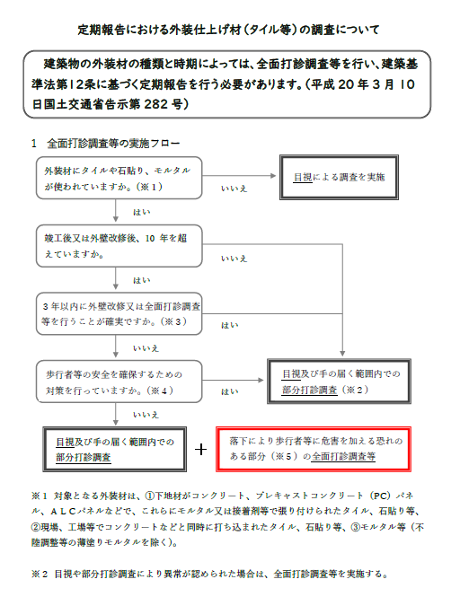
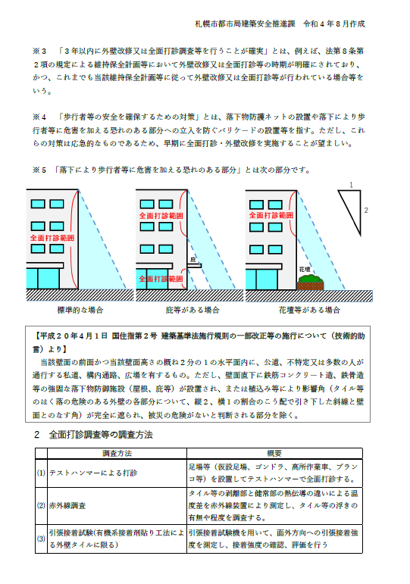
...
調査結果 | 担当 調査者 番号
 |  | 定期報告における外装仕上げ材（タイル等）の調査について（PDF版へのリンク）
 |  | https://www.city.sapporo.jp/toshi/k-shido/bosai/documents/2022gaihekitairusiryou.pdf
...

別添１様式（図面）
...
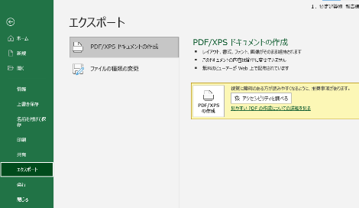
オンライン提出を行う場合、図面はPDFファイルで
提出してください。
PDFファイルの作成方法
① 印刷範囲と改ページを設定する
↓
② 「ファイル」「エクスポート」「PDF/XPSの作成」を順に押下する
...
番号 | 調査項目
1 | 敷地及び地盤
(1) | 地盤
(2) | 敷地
(3)から(5) | 敷地内の通路
(6)から(7) | 塀等
(8)から(9) | 擁壁
2 | 建築物の外部
(1)から(2) | 基礎
(3)から(4) | 土台（木造に限る。）
(5)から(18) | 外壁
3 | 屋上及び屋根
(1) | 屋上面の状況
(2)から(5) | 屋上周りの状況（屋上面を除く。）
(6)から(7) | 屋根（屋上面を除く。）
(8)から(9) | 機器及び工作物（冷却塔設備、等）
4 | 建築物の内部
(1)から(5) | 防火区画
(6)から(16) | 壁の室内に面する部分
(17)から(22) | 床
(23)から(25) | 天井
(26)から(33) | 防火設備又は戸
(34)から(35) | 照明器具、懸垂物等
(36)から(37) | 警報設備
(38)から(43) | 居室の採光及び換気
(44)から(47) | 石綿等を添加した建築材料
5 | 避難施設等
(1) | 令第120条第２項に規定する通路
(2)から(3) | 廊下
(4)から(5) | 出入口
(6) | 屋上広場
(7)から(10) | 避難上有効なバルコニー
(11)から(23) | 階段
(24)から(29) | 排煙設備等
(30)から(40) | その他の設備等
6 | その他
(1)から(4) | 特殊な構造等
(5) | 避雷設備
(6)から(9) | 煙突
7 | 上記以外の調査項目
...

別添２様式（関係写真）
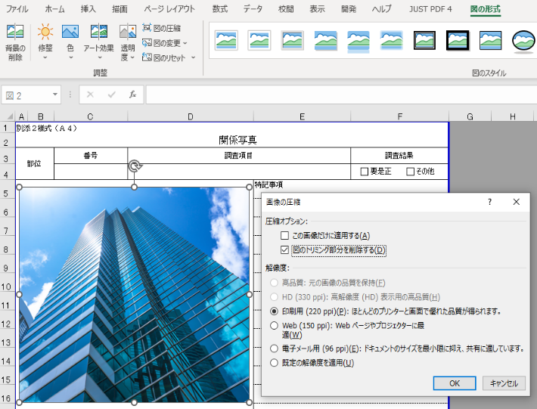
Excelでの画像の圧縮方法
① 画像を選択
↓
② 「図の形式」をクリック
↓
③ 「図の圧縮」をクリック
↓
④ 解像度を選択
※ 「○○ppi」の数値が小さいほどサイズは小さくなります。
↓
⑥ 「OK」をクリック
※ 「この画像だけに適用する」のチェックを外すことですべての画像に適用できます。
別添２様式（Ａ４）
 | 関係写真
部位 |  | 番号 | 調査項目 |  | 調査結果
 |  |  |  |  | □要是正 □その他
現在の札幌市の閲覧環境では表示されないため、「IMAGE関数」や「リンク貼り付け」は使用しないでください。
また、画像挿入の際に「セルに配置」と「セルの上に配置」を選択できる場合には「セルの上に配置」を選択してください。
写真貼付 ※同様の指摘が複数ある場合には、 代表的なものの写真を１枚貼付してください。 |  |  |  | 特記事項

部位 |  | 番号 | 調査項目 |  | 調査結果
 |  |  |  |  | □要是正 □その他
写真貼付 ※同様の指摘が複数ある場合には、 代表的なものの写真を１枚貼付してください。 |  |  |  | 特記事項

 |  |  |  |  |  | ※ 下記のリストを消さないでください
 |  |  |  |  |  | □要是正 □その他
 |  |  |  |  |  | ■要是正 □その他
 |  |  |  |  |  | □要是正 ■その他
...

定期調査報告書 （別紙）
...
通常は提出不要です。
「定期調査報告書」シートに記入しきれない項目がある場合のみ入力してください。
（この別紙はなるべく使用しないよう工夫して報告書に記入してください。）
窓口に提出する場合は、入力した部分のみ印刷し、報告書と概要書のそれぞれに添付してください。
...

